Sheet1
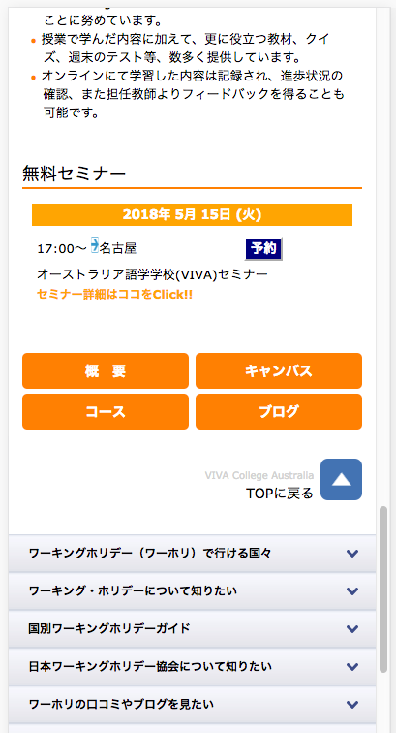
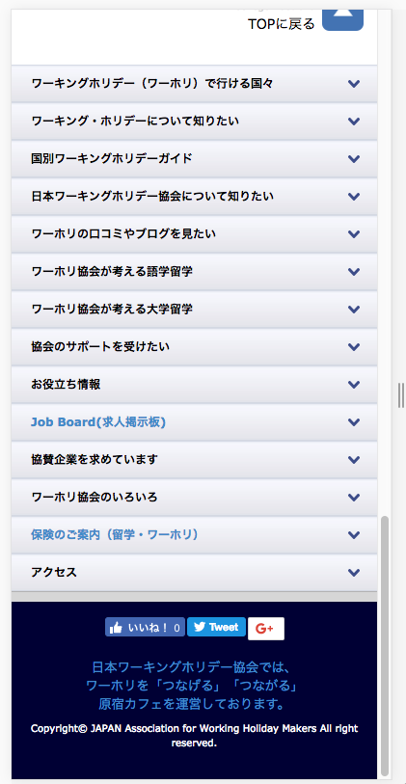

参考URL: Đường line tham khảo
https://www.jawhm.or.jp/school/aus/VIVA/

ボタンをクリックすると、このような表示になってしますので、以下の様な表示に変更してください。
Khi bấm vào nút, sẽ thấy một cái gì đó như thế này, xin vui lòng thay đổi để hiển thị sau đây.

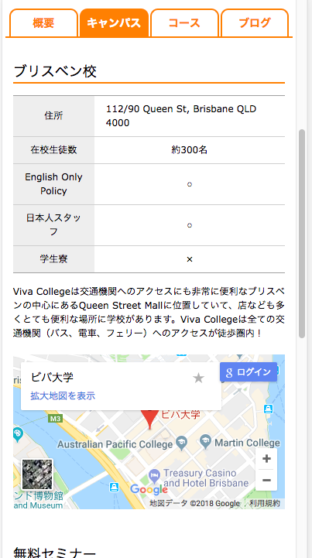

表示内容のタブを選択状態（後ろの色を塗る）にしてください。
Vui lòng chọn tab của nội dung hiển thị (sơn màu).

タブの、直後にスクロールしてください。
Vui lòng di chuyển ngay sau tab.

